20170217
計測日 |  | 2017-02-17
計測時間 |  | 13:43〜14:45 |  |  |  |  |  |  | 飽和水蒸気圧（近似式）[Pa] |  |  |  |  |  |  |  | 水蒸気圧 [Pa] |  |  |  | 相対湿度 [%] | ※JIS Z 8806:2001ではSonntag+Sprungを使う |  |  | 飽差 [KPa]
天気 |  | 晴れ |  |  |  |  | Wagnerのx=(1-T/Tc) |  | Tetens |  | Sonntag |  | Buck |  | Wagner |  | Tetens | Sonntag | Buck | Wagner | Tetens | Sonntag | Buck | Wagner | Tetens | Sonntag | Buck | Wagner
場所 | x座標 | y座標 | 乾球温度 | 湿球温度 | 乾球[K] | 湿球[K] | 乾球 | 湿球 | 乾球温度 | 湿球温度 | 乾球温度 | 湿球温度 | 乾球温度 | 湿球温度 | 乾球温度 | 湿球温度 | 水蒸気圧 [Pa] | 水蒸気圧 [Pa] | 水蒸気圧 [Pa] | 水蒸気圧 [Pa] | 相対湿度 [%] | 相対湿度 [%] | 相対湿度 [%] | 相対湿度 [%] | 飽差 [KPa] | 飽差 [KPa] | 飽差 [KPa] | 飽差 [KPa]
A1 | 1 | 1 | 24.8 | 17.2 | 297.95 | 290.35 | 0.53955827265 | 0.55130305241 | 2569.4282912 | 1698.0355164 | 3132.3026509 | 1962.9979516 | 3141.9606428 | 1969.3452727 | 3132.2242992 | 1962.9537961 | 1188.2491764 | 1453.2116116 | 1459.5589327 | 1453.1674561 | 46.394105828 | 46.245664081 | 46.394355004 | 46.45376243 | 1.3811791148 | 1.6790910392 | 1.6824017102 | 1.6790568431
 | 1 | 1 | 24.8 | 17.2 | 297.95 | 290.35 | 0.53955827265 | 0.55130305241 | 2569.4282912 | 1698.0355164 | 3132.3026509 | 1962.9979516 | 3141.9606428 | 1969.3452727 | 3132.2242992 | 1962.9537961 | 1188.2491764 | 1453.2116116 | 1459.5589327 | 1453.1674561 | 46.394105828 | 46.245664081 | 46.394355004 | 46.45376243 | 1.3811791148 | 1.6790910392 | 1.6824017102 | 1.6790568431
 | 1 | 5 | 24.6 | 18.4 | 297.75 | 291.55 | 0.5398673458 | 0.5494486135 | 2542.2611167 | 1815.4052936 | 3095.0910966 | 2117.1968367 | 3104.6352891 | 2123.95741 | 3095.0138029 | 2117.1480452 | 1399.5269636 | 1701.3185067 | 1708.07908 | 1701.2697152 | 54.96808168 | 55.050480631 | 54.968285378 | 55.017060652 | 1.142734153 | 1.3937725899 | 1.3965562091 | 1.3937440877
 | 1 | 10 | 24.8 | 19.2 | 297.95 | 292.35 | 0.53955827265 | 0.54821232089 | 2569.4282912 | 1897.5468177 | 3132.3026509 | 2225.7992025 | 3141.9606428 | 2232.8534106 | 3132.2242992 | 2225.7471726 | 1521.9147777 | 1850.1671625 | 1857.2213706 | 1850.1151326 | 59.067134275 | 59.231650205 | 59.067317841 | 59.110268452 | 1.0475135135 | 1.2821354883 | 1.2847392722 | 1.2821091666
 |  |  |  |  | 273.15 | 273.15 | 0.57788334343 | 0.57788334343 | 610.78 | 610.78 | 611.21283148 | 611.21283148 | 613.65 | 613.65 | 611.21284594 | 611.21284594 | 610.78 | 611.21283148 | 613.65 | 611.21284594 | 100 | 100 | 100 | 100 | 0 | 0 | 0 | 0
B1 | 6 | 1 | 23.6 | 16.6 | 296.75 | 289.75 | 0.54141271156 | 0.55223027186 | 2410.1558741 | 1641.8869143 | 2914.760587 | 1889.6599232 | 2923.7627636 | 1895.8117126 | 2914.6884466 | 1889.6179897 | 1172.3468643 | 1420.1198732 | 1426.2716626 | 1420.0779397 | 48.721431663 | 48.641952037 | 48.721664467 | 48.78205853 | 1.2378090098 | 1.4946407138 | 1.497491101 | 1.4946105069
 | 6 | 1 | 23.6 | 16.6 | 296.75 | 289.75 | 0.54141271156 | 0.55223027186 | 2410.1558741 | 1641.8869143 | 2914.760587 | 1889.6599232 | 2923.7627636 | 1895.8117126 | 2914.6884466 | 1889.6179897 | 1172.3468643 | 1420.1198732 | 1426.2716626 | 1420.0779397 | 48.721431663 | 48.641952037 | 48.721664467 | 48.78205853 | 1.2378090098 | 1.4946407138 | 1.497491101 | 1.4946105069
 | 6 | 5 | 23.8 | 17.6 | 296.95 | 290.75 | 0.54110363841 | 0.5506849061 | 2436.086003 | 1736.3968438 | 2950.0741985 | 2013.2656092 | 2959.1813119 | 2019.7472694 | 2950.0010455 | 2013.2199372 | 1320.5185138 | 1597.3872792 | 1603.8689394 | 1597.3416072 | 54.147153937 | 54.206563816 | 54.147359412 | 54.199752241 | 1.1155674892 | 1.3526869193 | 1.3553123725 | 1.3526594382
 | 6 | 10 | 23.8 | 18.4 | 296.95 | 291.55 | 0.54110363841 | 0.5494486135 | 2436.086003 | 1815.4052936 | 2950.0741985 | 2117.1968367 | 2959.1813119 | 2123.95741 | 2950.0010455 | 2117.1480452 | 1453.1886836 | 1754.9802267 | 1761.7408 | 1754.9314352 | 59.489180109 | 59.652601831 | 59.489358864 | 59.534736615 | 0.98289731935 | 1.1950939718 | 1.1974405119 | 1.1950696103
 |  |  |  |  | 273.15 | 273.15 | 0.57788334343 | 0.57788334343 | 610.78 | 610.78 | 611.21283148 | 611.21283148 | 613.65 | 613.65 | 611.21284594 | 611.21284594 | 610.78 | 611.21283148 | 613.65 | 611.21284594 | 100 | 100 | 100 | 100 | 0 | 0 | 0 | 0
B3 | 8 | 1 | 24.2 | 17.2 | 297.35 | 290.35 | 0.54048549211 | 0.55130305241 | 2488.67876 | 1698.0355164 | 3021.8235051 | 1962.9979516 | 3031.1456143 | 1969.3452727 | 3021.7483 | 1962.9537961 | 1228.4954664 | 1493.4579016 | 1499.8052227 | 1493.4137461 | 49.422175439 | 49.363360436 | 49.422406673 | 49.479814351 | 1.2601832936 | 1.5283656035 | 1.5313403916 | 1.5283345538
 | 8 | 1 | 24.2 | 17.2 | 297.35 | 290.35 | 0.54048549211 | 0.55130305241 | 2488.67876 | 1698.0355164 | 3021.8235051 | 1962.9979516 | 3031.1456143 | 1969.3452727 | 3021.7483 | 1962.9537961 | 1228.4954664 | 1493.4579016 | 1499.8052227 | 1493.4137461 | 49.422175439 | 49.363360436 | 49.422406673 | 49.479814351 | 1.2601832936 | 1.5283656035 | 1.5313403916 | 1.5283345538
 | 8 | 1 | 24.2 | 17.2 | 297.35 | 290.35 | 0.54048549211 | 0.55130305241 | 2488.67876 | 1698.0355164 | 3021.8235051 | 1962.9979516 | 3031.1456143 | 1969.3452727 | 3021.7483 | 1962.9537961 | 1228.4954664 | 1493.4579016 | 1499.8052227 | 1493.4137461 | 49.422175439 | 49.363360436 | 49.422406673 | 49.479814351 | 1.2601832936 | 1.5283656035 | 1.5313403916 | 1.5283345538
 | 8 | 10 | 24.2 | 17.2 | 297.35 | 290.35 | 0.54048549211 | 0.55130305241 | 2488.67876 | 1698.0355164 | 3021.8235051 | 1962.9979516 | 3031.1456143 | 1969.3452727 | 3021.7483 | 1962.9537961 | 1228.4954664 | 1493.4579016 | 1499.8052227 | 1493.4137461 | 49.422175439 | 49.363360436 | 49.422406673 | 49.479814351 | 1.2601832936 | 1.5283656035 | 1.5313403916 | 1.5283345538
 |  |  |  |  | 273.15 | 273.15 | 0.57788334343 | 0.57788334343 | 610.78 | 610.78 | 611.21283148 | 611.21283148 | 613.65 | 613.65 | 611.21284594 | 611.21284594 | 610.78 | 611.21283148 | 613.65 | 611.21284594 | 100 | 100 | 100 | 100 | 0 | 0 | 0 | 0
B5 | 10 | 1 | 24.2 | 16.8 | 297.35 | 289.95 | 0.54048549211 | 0.55192119871 | 2488.67876 | 1660.4193897 | 3021.8235051 | 1913.8342484 | 3031.1456143 | 1920.0504417 | 3021.7483 | 1913.7915811 | 1164.0484797 | 1417.4633384 | 1423.6795317 | 1417.4206711 | 46.907304329 | 46.773753949 | 46.907548901 | 46.968364864 | 1.3246302802 | 1.6043601668 | 1.6074660826 | 1.6043276288
 | 10 | 4 | 24.8 | 17.4 | 297.95 | 290.55 | 0.53955827265 | 0.55099397926 | 2569.4282912 | 1717.1222523 | 3132.3026509 | 1987.9924851 | 3141.9606428 | 1994.4065652 | 3132.2242992 | 1987.947575 | 1220.7513423 | 1491.6215751 | 1498.0356552 | 1491.576665 | 47.620365672 | 47.510621194 | 47.620608268 | 47.678371104 | 1.3486769489 | 1.6406810757 | 1.6439249876 | 1.6406476342
 | 10 | 5 | 23.6 | 18 | 296.75 | 291.15 | 0.54141271156 | 0.5500667598 | 2410.1558741 | 1775.5158781 | 2914.760587 | 2064.6581546 | 2923.7627636 | 2071.2775137 | 2914.6884466 | 2064.6109374 | 1399.8838381 | 1689.0261146 | 1695.6454737 | 1688.9788974 | 57.947150386 | 58.082709636 | 57.947336124 | 57.99531668 | 1.0102720359 | 1.2257344724 | 1.2281172899 | 1.2257095491
 | 10 | 10 | 22.8 | 18.8 | 295.95 | 291.95 | 0.54264900417 | 0.54883046719 | 2308.8323901 | 1856.0779348 | 2777.1700197 | 2170.9032229 | 2785.7686585 | 2177.8086889 | 2777.1018407 | 2170.8528273 | 1587.7693348 | 1902.5946229 | 1909.5000889 | 1902.5442273 | 68.508262802 | 68.769363319 | 68.508395576 | 68.544819148 | 0.72106305535 | 0.8745753968 | 0.87626856967 | 0.8745576134
 |  |  |  |  | 273.15 | 273.15 | 0.57788334343 | 0.57788334343 | 610.78 | 610.78 | 611.21283148 | 611.21283148 | 613.65 | 613.65 | 611.21284594 | 611.21284594 | 610.78 | 611.21283148 | 613.65 | 611.21284594 | 100 | 100 | 100 | 100 | 0 | 0 | 0 | 0
C5 | 15 | 4 | 22.8 | 16.2 | 295.95 | 289.35 | 0.54264900417 | 0.55284841816 | 2308.8323901 | 1605.3655046 | 2777.1700197 | 1842.1135824 | 2785.7686585 | 1848.1387989 | 2777.1018407 | 1842.0730958 | 1162.6563146 | 1399.4043924 | 1405.4296089 | 1399.3639058 | 50.389362221 | 50.356895527 | 50.38958301 | 50.450334583 | 1.1461760755 | 1.3777656273 | 1.3803390496 | 1.377737935
 | 15 | 4 | 22.8 | 16.2 | 295.95 | 289.35 | 0.54264900417 | 0.55284841816 | 2308.8323901 | 1605.3655046 | 2777.1700197 | 1842.1135824 | 2785.7686585 | 1848.1387989 | 2777.1018407 | 1842.0730958 | 1162.6563146 | 1399.4043924 | 1405.4296089 | 1399.3639058 | 50.389362221 | 50.356895527 | 50.38958301 | 50.450334583 | 1.1461760755 | 1.3777656273 | 1.3803390496 | 1.377737935
 | 15 | 7 | 22.2 | 18 | 295.35 | 291.15 | 0.54357622362 | 0.5500667598 | 2235.3039435 | 1775.5158781 | 2677.7340752 | 2064.6581546 | 2686.0460962 | 2071.2775137 | 2677.6687753 | 2064.6109374 | 1493.7918481 | 1782.9341246 | 1789.5534837 | 1782.8869074 | 66.583549237 | 66.827236291 | 66.583688839 | 66.624079394 | 0.74151209535 | 0.89479995062 | 0.89649261252 | 0.89478186792
 | 15 | 10 | 24 | 19.8 | 297.15 | 292.95 | 0.54079456526 | 0.54728510144 | 2462.2596546 | 1961.271995 | 2985.760735 | 2310.4223431 | 2994.9744799 | 2317.7072769 | 2985.6865604 | 2310.3678041 | 1679.547965 | 2028.6983131 | 2035.9832469 | 2028.6437741 | 67.945637729 | 68.211651108 | 67.945776411 | 67.979986494 | 0.78271168963 | 0.95706242181 | 0.95899123297 | 0.95704278634

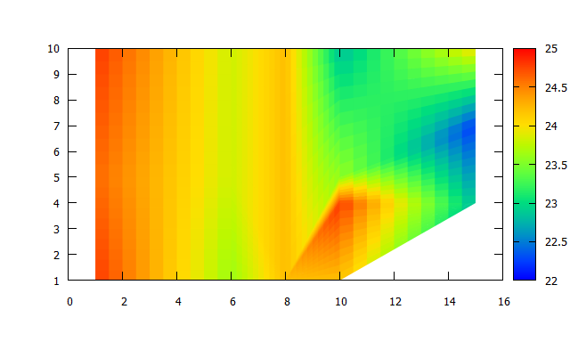
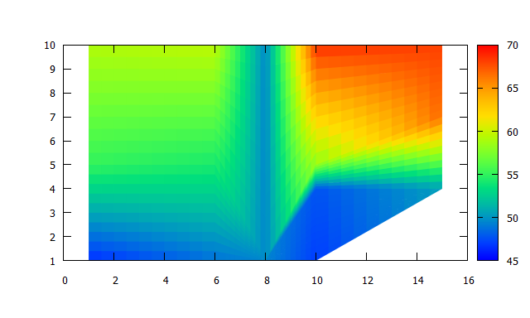
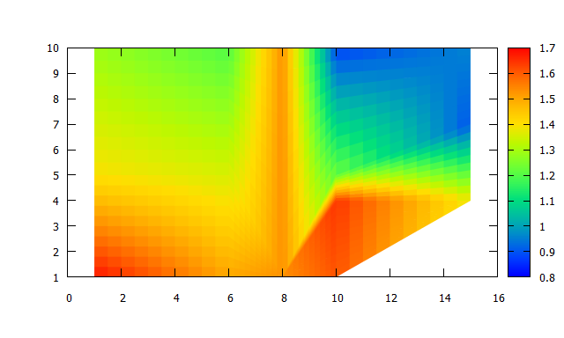

 |  |  | 乾球温度 |  |  |  |  |  |  |  | 相対湿度[%] |  |  |  |  |  |  | 飽差[kPa]

d

20170301
計測日 |  | 2017-03-01
計測時間 |  | 11:10〜11:55 |  |  |  |  |  |  | 飽和水蒸気圧（近似式）[Pa] |  |  |  |  |  |  |  | 水蒸気圧 [Pa] |  |  |  | 相対湿度 [%] | ※JIS Z 8806:2001ではSonntag+Sprungを使う |  |  | 飽差 [KPa]
天気 |  | 曇り |  |  |  |  | Wagnerのx=(1-T/Tc) |  | Tetens |  | Sonntag |  | Buck |  | Wagner |  | Tetens | Sonntag | Buck | Wagner | Tetens | Sonntag | Buck | Wagner | Tetens | Sonntag | Buck | Wagner
場所 | x座標 | y座標 | 乾球温度 | 湿球温度 | 乾球[K] | 湿球[K] | 乾球 | 湿球 | 乾球温度 | 湿球温度 | 乾球温度 | 湿球温度 | 乾球温度 | 湿球温度 | 乾球温度 | 湿球温度 | 水蒸気圧 [Pa] | 水蒸気圧 [Pa] | 水蒸気圧 [Pa] | 水蒸気圧 [Pa] | 相対湿度 [%] | 相対湿度 [%] | 相対湿度 [%] | 相対湿度 [%] | 飽差 [KPa] | 飽差 [KPa] | 飽差 [KPa] | 飽差 [KPa]
A1 | 1 | 1 | 23.4 | 20.6 | 296.55 | 293.75 | 0.54172178471 | 0.54604880883 | 2384.467349 | 2049.1503167 | 2879.8166149 | 2427.6268716 | 2888.7155118 | 2435.2346582 | 2879.7454781 | 2427.5688765 | 1861.3342967 | 2239.8108516 | 2247.4186382 | 2239.7528565 | 77.776069919 | 78.060800347 | 77.776162552 | 77.799929726 | 0.52313305237 | 0.6400057633 | 0.64129687364 | 0.63999262156
 | 1 | 5 | 24.2 | 20.4 | 297.35 | 293.55 | 0.54048549211 | 0.54635788198 | 2488.67876 | 2026.8636873 | 3021.8235051 | 2397.8484908 | 3031.1456143 | 2405.3738582 | 3021.7483 | 2397.7913717 | 1771.9705173 | 2142.9553208 | 2150.4806882 | 2142.8982017 | 70.915840402 | 71.201255293 | 70.915965712 | 70.946135946 | 0.71670824265 | 0.87886818435 | 0.88066492605 | 0.87885009822
 | 1 | 10 | 19.8 | 14.3 | 292.95 | 287.45 | 0.54728510144 | 0.5557846131 | 1961.271995 | 1441.4466619 | 2310.4223431 | 1630.3127671 | 2317.7072769 | 1635.7739234 | 2310.3678041 | 1630.2787929 | 1072.5223369 | 1261.3884421 | 1266.8495984 | 1261.3544679 | 54.595396704 | 54.685038061 | 54.595578417 | 54.659603094 | 0.88874965804 | 1.049033901 | 1.0508576785 | 1.0490133361
 |  |  |  |  | 273.15 | 273.15 | 0.57788334343 | 0.57788334343 | 610.78 | 610.78 | 611.21283148 | 611.21283148 | 613.65 | 613.65 | 611.21284594 | 611.21284594 | 610.78 | 611.21283148 | 613.65 | 611.21284594 | 100 | 100 | 100 | 100 | 0 | 0 | 0 | 0
B1 | 6 | 1 | 23.9 | 19.6 | 297.05 | 292.75 | 0.54094910183 | 0.54759417459 | 2449.1422681 | 1939.8251318 | 2967.8706448 | 2281.9069899 | 2977.0308598 | 2289.113969 | 2967.7969822 | 2281.8532949 | 1651.3933868 | 1993.4752449 | 2000.682224 | 1993.4215499 | 67.168393321 | 67.427417686 | 67.168535406 | 67.203946421 | 0.79774888126 | 0.97439539996 | 0.97634863584 | 0.97437543222
 | 6 | 5 | 23.2 | 17.6 | 296.35 | 290.75 | 0.54203085786 | 0.5506849061 | 2359.0185212 | 1736.3968438 | 2845.2390192 | 2013.2656092 | 2854.0362572 | 2019.7472694 | 2845.1688772 | 2013.2199372 | 1360.7648038 | 1637.6335692 | 1644.1152294 | 1637.5878972 | 57.556790753 | 57.683515056 | 57.556977045 | 57.606669337 | 0.99825371734 | 1.2076054501 | 1.2099210278 | 1.20758098
 | 6 | 10 | 20.4 | 15.6 | 293.55 | 288.75 | 0.54635788198 | 0.55377563762 | 2026.8636873 | 1551.9196472 | 2397.8484908 | 1772.7621885 | 2405.3738582 | 1778.6028906 | 2397.7913717 | 1772.7238217 | 1229.9493272 | 1450.7918685 | 1456.6325706 | 1450.7535017 | 60.503741853 | 60.682389987 | 60.503900647 | 60.557429175 | 0.79691436006 | 0.94705662226 | 0.94874128764 | 0.94703787
 |  |  |  |  | 273.15 | 273.15 | 0.57788334343 | 0.57788334343 | 610.78 | 610.78 | 611.21283148 | 611.21283148 | 613.65 | 613.65 | 611.21284594 | 611.21284594 | 610.78 | 611.21283148 | 613.65 | 611.21284594 | 100 | 100 | 100 | 100 | 0 | 0 | 0 | 0
B5 | 10 | 1 | 23.4 | 16.5 | 296.55 | 289.65 | 0.54172178471 | 0.55238480844 | 2384.467349 | 1632.6889038 | 2879.8166149 | 1877.6735241 | 2888.7155118 | 1883.793394 | 2879.7454781 | 1877.6319548 | 1169.8565688 | 1414.8411891 | 1420.961059 | 1414.7996198 | 49.129328636 | 49.061546986 | 49.12955852 | 49.190065728 | 1.2146107802 | 1.4649754258 | 1.4677544529 | 1.4649458583
 | 10 | 5 | 23 | 17.6 | 296.15 | 290.75 | 0.54233993101 | 0.5506849061 | 2333.8074958 | 1736.3968438 | 2811.02456 | 2013.2656092 | 2819.7217236 | 2019.7472694 | 2810.9554039 | 2013.2199372 | 1374.1802338 | 1651.0489992 | 1657.5306594 | 1651.0033272 | 58.734596961 | 58.881473143 | 58.734776731 | 58.783483687 | 0.95962726195 | 1.1599755608 | 1.1621910642 | 1.1599520767
 | 10 | 10 | 23.6 | 18.8 | 296.75 | 291.95 | 0.54141271156 | 0.54883046719 | 2410.1558741 | 1856.0779348 | 2914.760587 | 2170.9032229 | 2923.7627636 | 2177.8086889 | 2914.6884466 | 2170.8528273 | 1534.1076148 | 1848.9329029 | 1855.8383689 | 1848.8825073 | 63.433280819 | 63.651800753 | 63.433439822 | 63.4743144 | 0.87604825926 | 1.0658276841 | 1.0679243947 | 1.0658059393
 |  |  |  |  | 273.15 | 273.15 | 0.57788334343 | 0.57788334343 | 610.78 | 610.78 | 611.21283148 | 611.21283148 | 613.65 | 613.65 | 611.21284594 | 611.21284594 | 610.78 | 611.21283148 | 613.65 | 611.21284594 | 100 | 100 | 100 | 100 | 0 | 0 | 0 | 0
C5 | 15 | 4 | 22.5 | 19 | 295.65 | 292.15 | 0.54311261389 | 0.54852139404 | 2271.8079922 | 1876.7120258 | 2727.0560745 | 2198.2011328 | 2735.5097565 | 2205.1804776 | 2726.9893448 | 2198.1499239 | 1641.9420008 | 1963.4311078 | 1970.4104526 | 1963.3798989 | 71.998077388 | 72.274681946 | 71.998193442 | 72.030832571 | 0.62986599141 | 0.7636249667 | 0.76509930381 | 0.76360944597
 | 15 | 7 | 22 | 18.8 | 295.15 | 291.95 | 0.54388529677 | 0.54883046719 | 2211.2539277 | 1856.0779348 | 2645.287485 | 2170.9032229 | 2653.5068423 | 2177.8086889 | 2645.2231277 | 2170.8528273 | 1641.4310548 | 1956.2563429 | 1963.1618089 | 1956.2059473 | 73.952398451 | 74.230780746 | 73.952504368 | 73.983672382 | 0.56982287288 | 0.68903114212 | 0.69034503347 | 0.6890171804
 | 15 | 10 | 23 | 19.6 | 296.15 | 292.75 | 0.54233993101 | 0.54759417459 | 2333.8074958 | 1939.8251318 | 2811.02456 | 2281.9069899 | 2819.7217236 | 2289.113969 | 2810.9554039 | 2281.8532949 | 1711.7628218 | 2053.8446799 | 2061.051659 | 2053.7909849 | 73.063805356 | 73.346358896 | 73.063918014 | 73.094151161 | 0.62204467398 | 0.75717988014 | 0.75867006464 | 0.75716441893

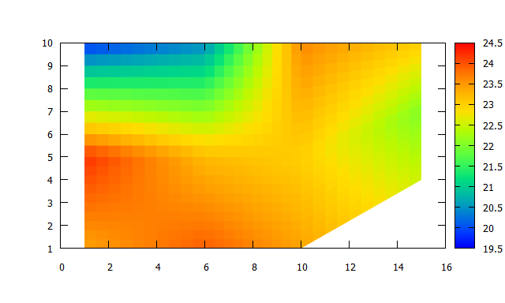
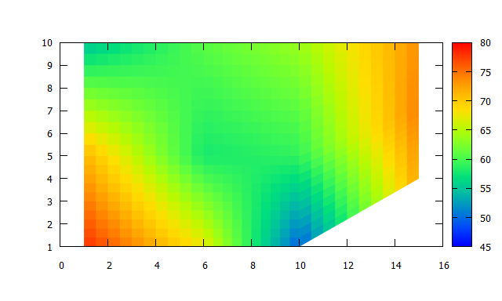
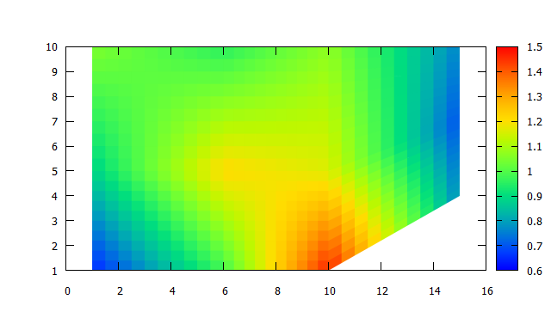

 |  |  | 乾球温度 |  |  |  |  |  |  |  | 相対湿度[%] |  |  |  |  |  |  | 飽差[kPa]

